MEN'S JEANS
PACKING LIST

BRAND： |  | AMERICAN RAG

CTN NO. | STYLE NO | COLOR | CTN NO 箱号 |  |  |  |  |  |  |  |  | CTN 每箱件数 | CTNS 箱数 | PIECES | 总数(PCS) | 总净重(LBS)
 |  |  |  |  |  | 内长 | 30 | 32 | 34 | 36 | 38
 | AR25S-01SL | HRZ | 1 | - | 600 | 30 | 2 | 4 | 4 | 2 | 2 | 14 | 600 | 8400 | 14400 | 0
 |  |  |  |  |  | 32 | 2 | 2 | 2 | 2 | 2 | 10 |  | 6000
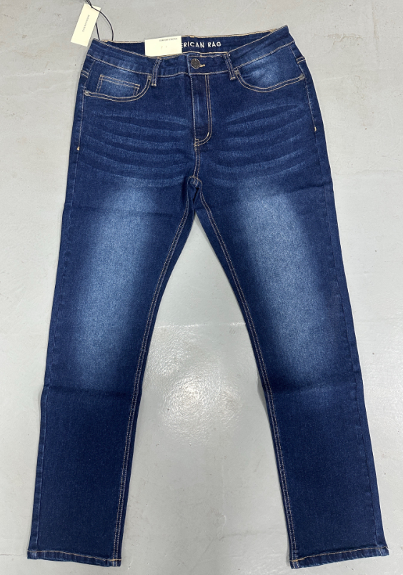 | AR25S-01SL | GRN | 1 | - | 600 | 30 | 2 | 4 | 4 | 2 | 2 | 14 | 600 | 8400 | 14400 | 0
 |  |  |  |  |  | 32 | 2 | 2 | 2 | 2 | 2 | 10 |  | 6000
 | AR25S-01SL | GRN | 1 | - | 50 | 30 | 2 | 4 | 4 | 2 | 2 | 14 | 50 | 700 | 1200 | 0
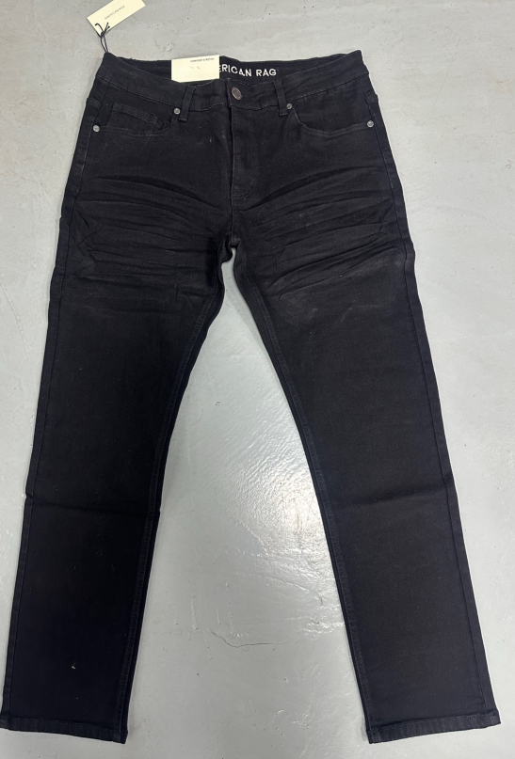
 |  |  |  |  |  | 32 | 2 | 2 | 2 | 2 | 2 | 10 |  | 500
 | AR25S-01SL | BLK | 1 | - | 125 | 30 | 2 | 4 | 4 | 2 | 2 | 14 | 125 | 1750 | 3000 | 0
 |  |  |  |  |  | 32 | 2 | 2 | 2 | 2 | 2 | 10 |  | 1250
 |  |  |  |  |  |  |  |  |  |  |  |  | 1375 | 33000 | 33000 | 0.00

